Hoja1
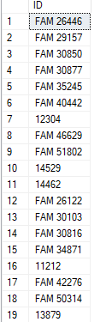
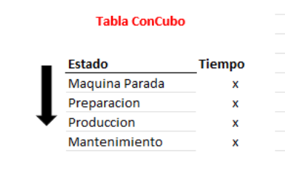
Columna | Tabla
DiaInicio | ConCubo
Inicio ***agrego Fin | ConCubo
Turno | ConCubo
Solapa | ConCubo
Renglon | ConCubo
maquinista | ConCubo
ID | ConCubo |  |  |  | puede ser así?
IDLimpio | ConCubo | agrego
Maquina Parada | ConCubo
Preparacion | ConCubo
Produccion | ConCubo
Mantenimiento | ConCubo
Tiempo Total | ConCubo | agrego
CantidadHoras | ConCubo | lo saco
CantidadBuenosProducida | ConCubo
CantidadMalosProducida | ConCubo
codproducto | ConCubo |  |  |  | si
saccod1 | TablaVinculadaUNION
OP (es ID en ConCubo) | TablaVinculadaUNION | agrego
OPLimpio | TablaVinculadaUNION | agrego: vincula con ConArbol
Alto | tablaVinculadaNEW
Ancho | tablaVinculadaNEW
AltoV | tablaVinculadaNEW
OPLimpio (es IDLimpio en ConCubo) | tablaVinculadaNEW | agrego: vincula con ConArbol
CantidadHorasProgPrep | ConArbol
CantidadHorasProgProd | ConArbol
Renglones (es Renglon en ConCubo) | ConArbol | agrego: vincula con ConCubo
RenglonesLimpio | ConArbol | agrego: vincula con ConCubo | agregar | para vincular |  | conarbol | cómo las vinculamos? | por renglon
ID | ConArbol | agrego: vincula con ConCubo
IDLimpio | ConArbol | agrego: vincula con ConCubo |  |  |  | concubo
ID EXPLICACION ??

no se puede hacer 1 sola VinculadaUNION?

